Biểu đồ đường tổng Doanh Thu (V
Tổng Doanh Thu (VND) Theo Ngày

ngay_giao_dich | Tong_doanh_thu_vnd
01/04/2025 | 9859090
02/04/2025 | 8251950
03/04/2025 | 7812610
04/04/2025 | 7884470
05/04/2025 | 6934770
06/04/2025 | 8236830
07/04/2025 | 8692970
08/04/2025 | 7795750
09/04/2025 | 7726390
10/04/2025 | 9008250
11/04/2025 | 7855010
12/04/2025 | 8174060
13/04/2025 | 7816600
14/04/2025 | 10158000
15/04/2025 | 6620790
16/04/2025 | 9572700
17/04/2025 | 7351540
18/04/2025 | 9512230
19/04/2025 | 9186960
20/04/2025 | 9084980
21/04/2025 | 8861530
22/04/2025 | 9094210
23/04/2025 | 6547840
24/04/2025 | 9276800
25/04/2025 | 7871610
26/04/2025 | 6729590
27/04/2025 | 9996330
28/04/2025 | 8736310
29/04/2025 | 9138550
30/04/2025 | 7793200

Phân tích xu hướng tổng doanh t
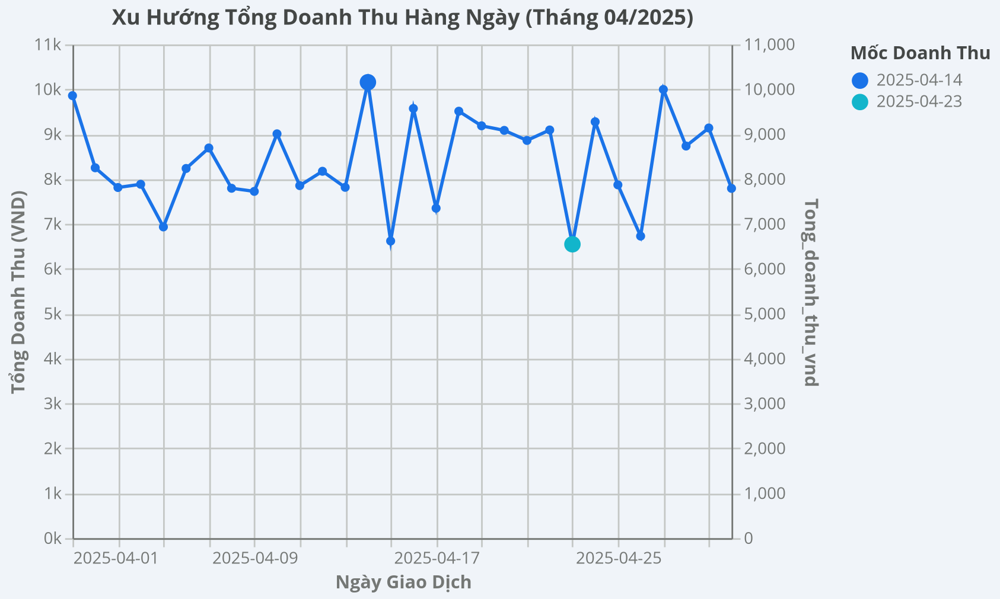

Kết quả Gemini phân tích dữ liệu trong đoạn Chat:
1. Xu hướng doanh thu biến động mạnh, có mốc cực trị rõ ràng - Doanh thu hàng ngày dao động lớn giữa ngày cao nhất và thấp nhất, cho thấy hiệu suất bán hàng chưa ổn định. - Đỉnh doanh thu: Ngày 2025-04-14 đạt 10.158.041 VND, cao hơn đáng kể so với mức trung bình. - Đáy doanh thu: Ngày 2025-04-23 chỉ đạt 6.547.838 VND. - Nửa đầu tháng: Doanh thu tốt hơn, nhiều ngày vượt mốc 9.000.000 VND. - Nửa cuối tháng: Doanh thu có xu hướng giảm, đặc biệt sau ngày 20, cho thấy cần chiến lược kích cầu giai đoạn giữa và cuối tháng. 2. Xu hướng mua sắm theo ngày trong tuần - Phân tích doanh thu trung bình theo ngày cho thấy hành vi mua sắm có quy luật rõ. - Doanh thu cao nhất: Thứ Hai, trung bình 9.112.214 VND, cho thấy nhu cầu mua sắm mạnh vào đầu tuần. - Doanh thu thấp nhất: Thứ Bảy, trung bình 7.756.342 VND, thấp hơn kỳ vọng mua sắm cuối tuần. - Các ngày có hiệu suất tốt: Thứ Ba, Thứ Năm và Chủ Nhật, đều cao hơn mức trung bình chung của tháng.

